树集成
 | 思想 | 实例算法 | 亮点 | 单学习器优化目标 | 如何处理缺失值 | 缺点 | 优点 | 与其他算法区别 | 常见问题
bagging (bootstrap aggregating) 强学习器,小方差 | 随机放回抽取样本,均值投票预测结果 | https://zhuanlan.zhihu.com/p/86263786 | 随机选择样本 构建基学习器 | 预测值与样本真实值 | 首先根据已有特征值预设 然后构造森林并根据样本分类的路径 用相似样本特征值来修正估计值 (类似协同过滤) |  |  |  | 1.oob 袋外数据oob（out of bag） 由于boostrap方式,有1/3数据不会用于构建森林 用此数据来无偏估计随机森林的效果 | 2.为什么bagging强学习器, boosting弱学习器(公式推导见连接) bagging中每个基学习器权重为1/m,整体偏差近似基学习器偏差 方差随基学习器增多而减少,因此采用低偏差的强学习器 boosting则相反,模型整体方差与基学习器相似,偏差由于前向加法累积,会不断减少,提高精度. 因此采用弱学习器
boosting 串行 小偏差 | 前向加法算法,基分类器层层叠加 训练时,对前一层基分类器分错的样本，给予更高的权重 测试时，根据各层分类器的结果的加权得到最终结果 | GBDT 梯度提升决策树 | boosting类算法必解决问题: 1）如何计算单树学习误差率e?(损失函数) 2) 如何得到弱学习器权重系数α?(集成预测) 3）如何更新样本权重D? 4) 使用何种结合策略？ 只要是boosting大家族的算法，都要解决这4个问题 | 回归任务: 损失函数为均方误差时 拟合值为残差 |  | 高维稀疏不如svm |  | 1.与随机森林 随机森林并行生成，GBDT串行生成 随机森林结果为投票，GBDT是多棵树累加之和 随机森林对异常值不敏感，GBDT对异常值比较敏感 随机森林是减少模型的方差，GBDT是减少模型的偏差 随机森林不需要特征归一化。GBDT需要进行特征归一化 | 1.梯度提升和梯度下降的区别和联系是什么? 同:利用损失函数的负梯度方向来更新模型 异: 梯度下降,通过更新参数来优化模型; 梯度提升,定义在函数空间,大大扩展了可用模型种类 2.两个基本问题: 每一轮如何改变数据的权值或概率分布？ 如何将弱分类器组合成一个强分类器？
RF 随机森林 cart树 | 在以决策树为基学习器构建 Bagging 集成的基础上，进一步在决策树的训练过程中引入了随机特征选择 |  | 1.随机选择样本（放回抽样 boostrap）； 2;.随机选择特征 列抽样； 3.构建决策树； 4.随机森林投票（平均）。 |  |  |  | 1.在数据集上表现良好，相对于其他算法有较大的优势 2.易于并行化，在大数据集上有很大的优势； 3.能够处理高维度数据，不用做特征选择
adaboost (Adaptive Boosting 自适应增强) | 1.初始化样本权重,相同权重； 2.根据样本被预测正确性,来动态更新样本后续训练的权重 3.根据基学习器的误差率来添加不同的权重,进行集成预测 | https://www.cnblogs.com/pinard/p/6133937.html | 支持多分类、回归 二分类损失函数: 指数函数 根据单个样本的误差,求出测试集整体误差,进而更新弱学习器和样本权重,每轮样本不变 通过误差来更新样本权重和分类器权重,实例化boosting 采用加权平均策略来输出 | 1.学习器的权重与预测误差率负相关,样本权重与误差率正相关,在迭代过程中不改变样本,自动调整权重. 2.如何集成多个弱学习器? Adaboost是模型为加法模型，学习算法为前向分步学习算法,通过一轮轮弱学习器学习,最终加权获得预测 |  |  | Adaboost的主要优点有： 1）Adaboost作为分类器时，分类精度很高 2）在Adaboost的框架下，可以使用各种回归分类模型来构建弱学习器，非常灵活。 3）作为简单的二元分类器时，构造简单，结果可理解。 4）不容易发生过拟合 Adaboost的主要缺点有： 1）对异常样本敏感，异常样本在迭代中可能会获得较高的权重，影响最终的强学习器的预测准确性。
GBDT 梯度提升决策树 | ! ! ! 采用回归树,累积所有树的结果 Regression Decision Tree（即 DT）Gradient Boosting（即 GB） Shrinkage（一个重要演变） | https://zhuanlan.zhihu.com/p/86263786 | 每一棵树都是以之前树得到的残差来更新目标值,累加所有树的结果作为最终结果 样本和学习器权重的变化通过样本标签值的变化而变化,累加策略输出 | 最小化均方误差 |  | 对异常点敏感。 (因为异常值的梯度会过大,引偏模型优化方面,可以换为绝对误差函数) |  | 与提升树的区别：残差的计算不同，提升树使用的是真正的残差，梯度提升树用当前模型的负梯度来拟合残差。 | 与 Adaboost 的对比 相同： 都是 Boosting 家族成员，使用弱分类器； 都使用前向分布算法； 不同： 迭代思路不同：Adaboost 是通过提升错分数据点的权重来弥补模型的不足（利用错分样本），而 GBDT 是通过算梯度来弥补模型的不足（利用残差）； 损失函数不同：AdaBoost 采用的是指数损失，GBDT 使用的是均方误差、绝对损失或者 Huber 损失函数； | 与 Adaboost 的对比: 二者是boosting类集成的两种实现思路,ada是通过在迭代中调整错分样本权重和弱学习器权重,进行加权平均推断 gbdt则是通过回归树来直接预测目标值,通过残差来迭代调整样本的目标值,进行前向累加推断
xgboost | 思想与gbdt类似,加入正则的同时工程上的优化 Level-wise, 广度遍历,逐层分裂再剪枝 分类问题: 交叉熵损失函数 回归问题: 均方误差 | https://zhuanlan.zhihu.com/p/87885678 | 1.泰勒二项展开来近似目标函数(通过多项式代替求导),提高精度+自定义损失函数 2.引入树类正则项(叶子个数+叶子得分l2正则) 让每个叶子节点的残差不会过大,避免过拟合 3.特征分裂点计算--提出贪心算法和近似算法 贪心算法:对节点样本按特征、特征值进行排序,然后计算分裂前后收益,但需要将所有数据存入内存,且进行线性寻找划分,性价比不高 近似算法:对特征进行分桶,global\local两种,global对全部特征计算一个分桶,local每次分裂都重新计算. 建议global+较多的分桶数量 4.工程优化-块结构: 用稀疏矩阵来存储了特征排序后的样本信息,便于特征分裂计算和并行计算 | 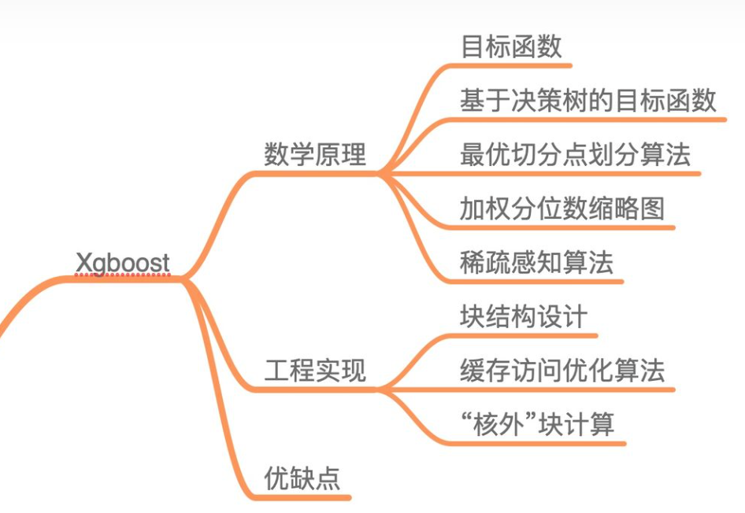 | 尝试把当前特征有缺失值的所有样本分到左子树或右子树, 计算并记录对损失函数的影响 | 1.虽然利用预排序和近似算法可以降低寻找最佳分裂点的计算量，但在节点分裂过程中仍需要遍历数据集； 2.预排序过程的空间复杂度过高，不仅需要存储特征值，还需要存储特征对应样本的梯度统计值的索引，相当于消耗了两倍的内存。 | 3.优点 1.精度更高：GBDT 只用到一阶泰勒展开，而 XGBoost 对损失函数进行了二阶泰勒展开。XGBoost 引入二阶导一方面是为了增加精度，另一方面也是为了能够自定义损失函数(只需函数支持一阶和二阶求导；) 2.灵活性更强：GBDT 以 CART 作为基分类器，XGBoost 不仅支持 CART 还支持线性分类器，（使用线性分类器的 XGBoost 相当于带 L1 和 L2 正则化项的逻辑斯蒂回归（分类问题）或者线性回归（回归问题））。 3.正则化：XGBoost 在目标函数中加入了正则项，用于控制模型的复杂度。正则项里包含了树的叶子节点个数、叶子节点权重的 L2 范式。 4.Shrinkage（缩减）：相当于学习速率。XGBoost 在进行完一次迭代后，会将叶子节点的权重乘上该系数，主要是为了削弱每棵树的影响，让后面有更大的学习空间； 5.列抽样：XGBoost 借鉴了随机森林的做法，支持列抽样，不仅能降低过拟合，还能减少计算； 6.缺失值处理： 7.可以并行化操作：块结构可以很好的支持并行计算。 | 2. XGBoost与GBDT有什么不同 GBDT是机器学习算法，XGBoost是该算法的工程实现。 在使用CART作为基分类器时，XGBoost显式地加入了正则项来控制模 型的复杂度，有利于防止过拟合，从而提高模型的泛化能力。 GBDT在模型训练时只使用了代价函数的一阶导数信息，XGBoost对代 价函数进行二阶泰勒展开，可以同时使用一阶和二阶导数。 传统的GBDT采用CART作为基分类器，XGBoost支持多种类型的基分类 器，比如线性分类器。 传统的GBDT在每轮迭代时使用全部的数据，XGBoost则采用了与随机 森林相似的策略，支持对数据进行采样。 传统的GBDT没有设计对缺失值进行处理，XGBoost能够自动学习出缺失值的处理策略。 | 3. 为什么XGBoost要用泰勒展开，优势在哪里？ XGBoost使用了一阶和二阶偏导, 二阶导数有利于梯度下降的更快更准. 使用泰勒展开做自变量的二阶导数形式, 可以在不选定损失函数具体形式的情况下, 仅仅依靠输入数据的值就可以进行叶子分裂优化计算, 本质上也就把损失函数的选取和模型算法优化/参数选择分开了. 这种去耦合增加了XGBoost的适用性, 使得它按需选取损失函数, 可以用于分类, 也可以用于回归。
lightgbm | 主要用于解决 GDBT 在海量数据中遇到的问题 全量样本计算量大 goss, | https://zhuanlan.zhihu.com/p/99069186 https://zhuanlan.zhihu.com/p/87885678 https://snaildove.github.io/2018/10/02/get-started-XGBoost/ | LightGBM在哪些地方进行了优化 (区别XGBoost)？ 1.goss单边梯度抽样(如何更新样本权重),生成树时,保留高梯度样本+随机小梯度样本 2.直方图算法(类似xgboost的近似分裂算法,通过离散化特征加速运算,同时利用直方图在节点分裂时做差计算) 3.带深度限制的Leaf-wise的叶子生长策略 4.支持类别特征,目标编码 --- efb特征捆绑算法,减少特征量,但是仍使用手工处理好 5.工程优化: 通过优化并行过程中的通信环节 | 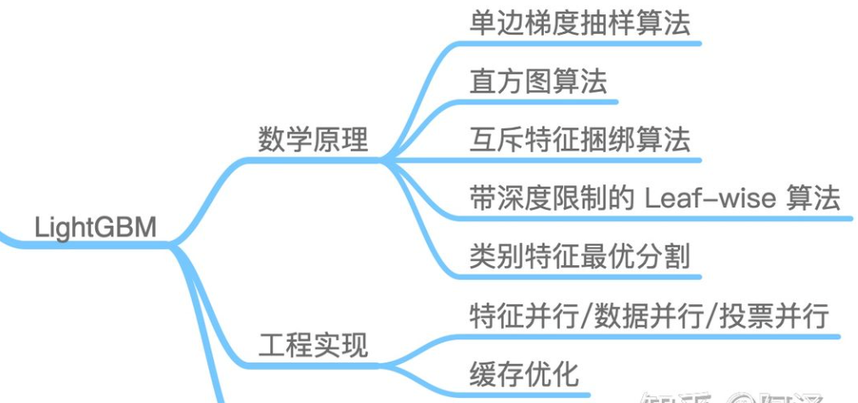 | 与xgboost相同 |  |  |  | 1.如何支持类别型特征?与之前的算法处理相比如何?为什么之前无法处理? 可以根据df.cate数据类型自动推断或者cate参数指定; 在构建直方图后,计算many vs many的类别分裂最优点: 之前采用one-hot思想的 one vs other,当类别值多时,特征效果不好,直方图以及做差加速等支持新分割和避免拟合
catboost | 重点引入了 随机 的思想,在特征构造和迭代 从特征处理、计算样本误差、树结构实现、工程实现上进行优化 | 30 分钟看懂 CatBoost（Python代码） - 知乎 (zhihu.com) | 1.类别特征的 Ordered Target Statistics 数值编码方法。(独热最大量判断+目标编码) 2.基于贪心策略的特征组合方法。max_ctr_complexity 参数 3.避免预测偏移的 Ordered Boosting 方法。boosting_type 参数 构造新树时,对样本进行随机排序后再训练,避免训练集固定造成的偏移 4.使用对称二叉树作为基模型，有正则作用且预测极快。 (每个特征/节点的判断是独立的,可以同步判断,多个样本同时预测) | Ordered Target Statistics 直接采用整体训练集计算TS(目标变量统计)值,存在过拟合,以及label泄漏问题 catboost采用双随机机制,首先随机样本排序 每个样本只使用它排序在它前面的样本来计算其类别特征的数值编码 然后在每次建树时随机从4 个样本集排序中选择一个来获取样本特征值 --当前全量训练集,也不过是全部数据集的一部分,也是仅用了部门样本 | 无法处理,需手工处理
 | gbdt类都采用梯度更新样本权重,前向累加更新学习器权重和输出策略
 | 自此的算法不仅仅优化了算法和实现,对特征也进行了auto的探索,但是面对工业的复杂脏数据,不足以cover
 | 算法优化: 从数据结构、算法逻辑、特征处理、工程实现

https://blog.csdn.net/v_JULY_v/article/details/81410574
https://blog.csdn.net/anshuai_aw1/article/details/83275299?spm=1001.2101.3001.6650.3&utm_medium=distribute.pc_relevant.none-task-blog-2%7Edefault%7ECTRLIST%7ERate-3-83275299-blog-104167969.pc_relevant_antiscanv3&depth_1-utm_source=distribute.pc_relevant.none-task-blog-2%7Edefault%7ECTRLIST%7ERate-3-83275299-blog-104167969.pc_relevant_antiscanv3&utm_relevant_index=6

非|线性
 | 算法函数 | 参考链接 | 思想 | 损失函数 | 优点 | 常见问题一 | 问题二 | 问题三
感知机 |  | https://zhuanlan.zhihu.com/p/30155870 | 实现分类的超平面,线性分类 | 误分类样本到超平面的距离和 |  | 与svm的的区别? svm追求间隔最大化,最终收敛的模型唯一;感知机则要求可分即可,因此会有多种收敛结果. | 如何学习?梯度下降? 通过随机选择一个误分类样本来梯度下降,对w和b进行更新 | 感知机的对偶形式? 对偶的思想为将待求值转化表达形式,进而减少计算量. 感知机的原始损失函数根据学习率和x、y来更新,如上图 通过x与y的内积来代替原始的w,生成新的损失表达式: 训练时可以预计算内积矩阵(Gram矩阵), 来加速收敛
逻辑回归 | 实际上是用线性回归模型的预测值逼近分类任务真实标记的对数几率 逻辑回归是最大熵模型的一个特殊例子 最大熵在解决二分类问题时就是逻辑回归，在解决多分类问题时就是多项逻辑回归。 | https://zhuanlan.zhihu.com/p/74874291 | 在感知机的基础上(线性表达式+sigmoid激活函数), 进一步寻找了输入向量x和分类概率之间的关系 | 交叉熵 | 直接对分类的概率建模，无需实现假设数据分布，从而避免了假设分布不准确带来的问题（区别于生成式模型）； 不仅可预测出类别，还能得到该预测的概率，这对一些利用概率辅助决策的任务很有用； 对数几率函数是任意阶可导的凸函数，有许多数值优化算法都可以求出最优解。 | 为什么选用交叉不用平方误差? https://blog.csdn.net/haolexiao/article/details/70142571 1.平方误差损失函数为非凸 2.平方误差求导后会对激活函数求关于x的导,sigmoid函数的导数会存在梯度消失问题 | 是否可以多分类? 本身不支持,可以采用one vs others来构造多个分类器 | 为什么常对特征进行离散? 1.类似分箱操作,为了增加非线性,鲁棒性好 2.离散后方便进行特征之间的交叉组合,类似fm | 与svm的对比 相同点: 本质都是寻找超平面、可以增加正则项 不同点: 1.svm只关心支持点,lr全部点, 2.lr不依赖样本距离 3.lr有概率 svm无 4.损失函数不同, lr为交叉熵 svm为hingeloss
svm | 与感知机相比,要求间隔最大化, | https://blog.csdn.net/ajianyingxiaoqinghan/article/details/72897399 https://zhuanlan.zhihu.com/p/88314990 | 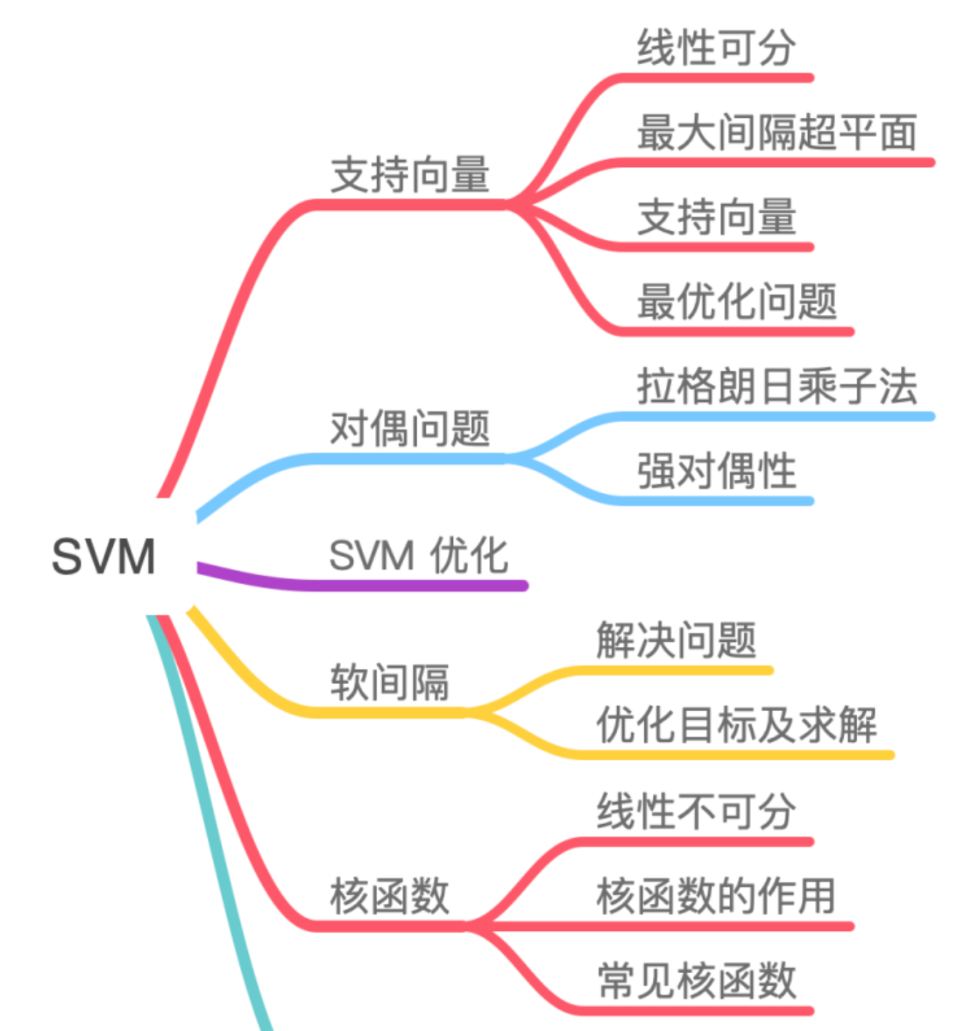 | higne 与svm的最大间隔思想不谋而合,只有在满足一定间隔后,损失为0,这样利于寻找间隔最大化的超平面.
DL下的感知机 | 1.以神经元的角度来思考感知机的作用 2.通过调整感知机的参数和偏置来实现与、或门 3.单个感知机是线性的,因此无法实现异或门结构 4.多个感知机叠加可以实现非线性,形成多层感知机 | https://blog.csdn.net/Insincerity/article/details/106446689 | 1957年提出
最小二乘法(一种求解思想) | 以简单的y=wx线性回归目标函数为例 通过预测值和真实值的误差平方和作为损失函数, 推导出 损失e=aw平方+bw+c 关于参数w的损失函数 将目标转为最小化损失函数 (不同的目标函数,转化后的损失函数不同,在空间中的超平面也不同)

激活F
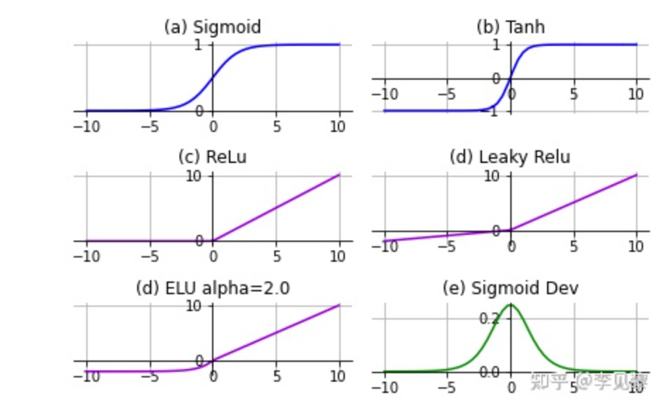

 |  | 通过激活函数引入非线性
 |  | 饱和激活函数 | 非饱和激活函数
 | 代表 | sigmoid/tanh | relu及变体 | relu可能会引起神经元死亡,当输入值小于0,梯度为0. 当所有样本输入后的梯度都是0,则无法更新(可以采用leakly relu) 要仔细选择 Learning rate,避免死亡
 | 定义 | 双侧都有非0导
 | 优势 |  | 解决梯度消失、加速收敛、 通过单侧饱和来规避噪音
 |  | LSTM用到Tanh,Transfromer中用到的ReLU,Bert中的GeLU,YOLO的Leaky ReLU等。 在一般的二元分类问题中，tanh 函数用于隐藏层，而 sigmoid 函数用于输出层

 |  | 梯度爆炸:梯度连乘时值过大,导致参数更新变化很大甚至溢出
 |  | 如何解决爆炸: | 减少网络层数、减小batch szie

 |  | 如何选择激活函数: | 谨慎选择饱和激活函数,优先考虑relu

 |  | softmax 常用在输出层,对输入向量计算出各自概率值
https://zhuanlan.zhihu.com/p/427541517
https://cloud.tencent.com/developer/article/1800954

